상품제안서
파트론 비접촉식 적외선체온계 | 상품코드: S15716

 |  |  |  |  |  |  | 02-713-8555 | www.synergygift.co.kr
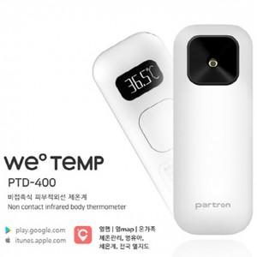

【상세/제작정보】 | special note 센서 : Non-contact IR Thermometer / 측정거리 3cm 이내 버튼수 : 1개 ( Tact switch ) 사용시간 : 약 220일 디스플레이 : 0.5 inch PMOLED 측정정보 저장기간 : 약 100회 측정기록 저장(APP으로 측정기록 전송 시 – 3명까지) 배터리 : CR2032 / 최소눈금 : 0.1 정격전원 : DC 3V / 자동전원차단 : 20초 이후 자동전원차단 OS : I OS / Android Type : NON-contact IR Thermometer

【인쇄/포장옵션】 | 레이저 / 포장지포장

【공급단가】 | 수량 | 30~ | 50~ | 100~ | 300~ | 500~
*VAT별도 | 단가 | 40,770원 | 40,140원 | 39,200원 | 37,630원 | 36,060원

【상품 URL】 | https://www.synergygift.co.kr:443/src/goods_detail.php?gdno=18538

